C IV - ASE2016 HH, Teil 2

Statistisches Amt
für Hamburg und Schleswig-Holstein

 | STATISTISCHE BERICHTE
 | Kennziffer: C IV - ASE 2016 HH, Teil 2 Viehhaltung

Die Viehhaltung in Hamburg
2016
endgültiges Ergebnis der Agrarstrukturerhebung

Herausgegeben am: 6. April 2018

Abb. 1 (S.12)
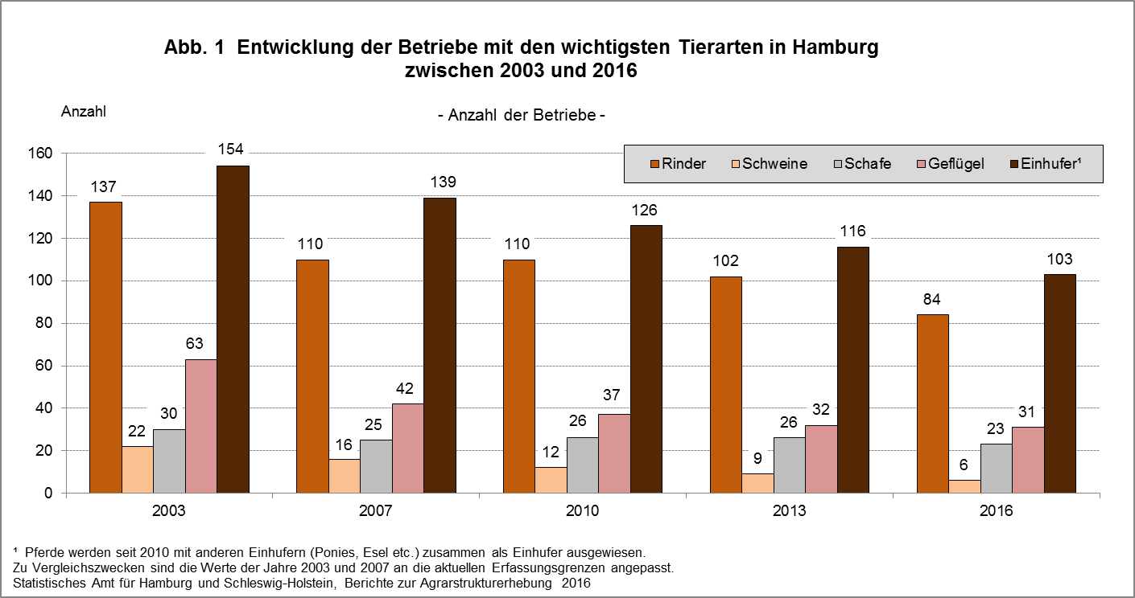

zurück zum Inhalt

Abb. 2 (S.13)
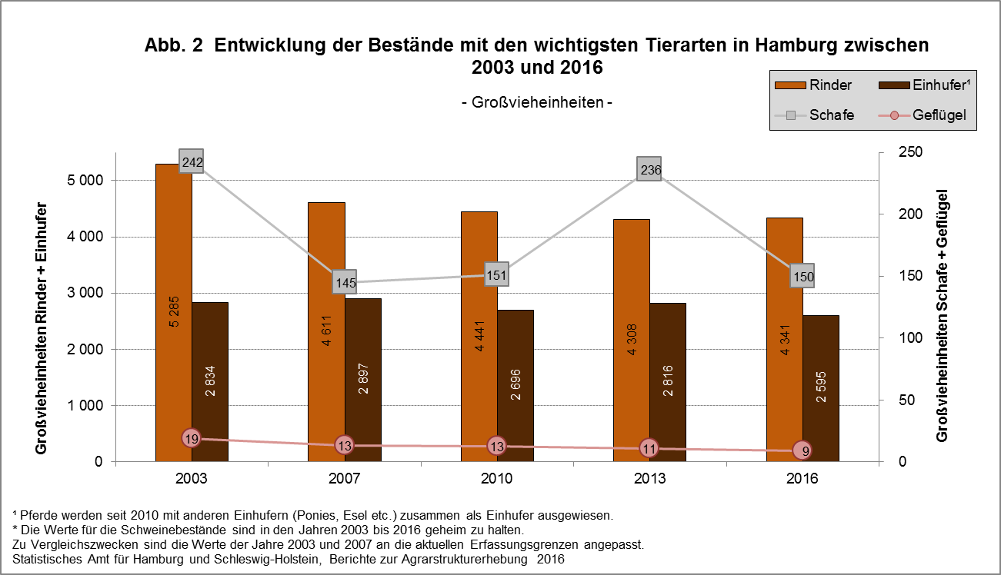

zurück zum Inhalt

Abb. 3 (S.14)
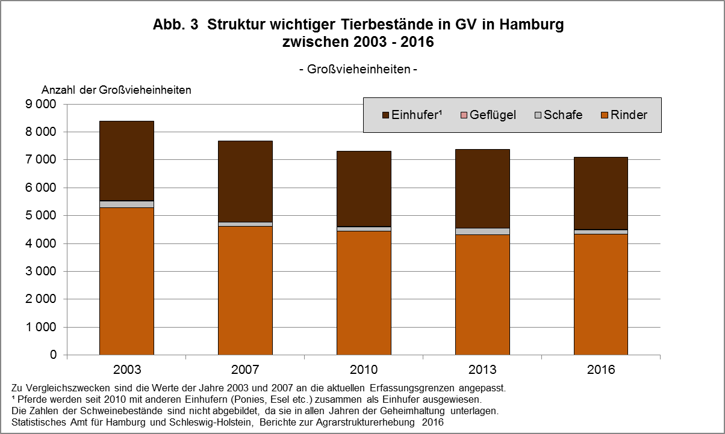

zurück zum Inhalt

Abb. 4 (S.53)
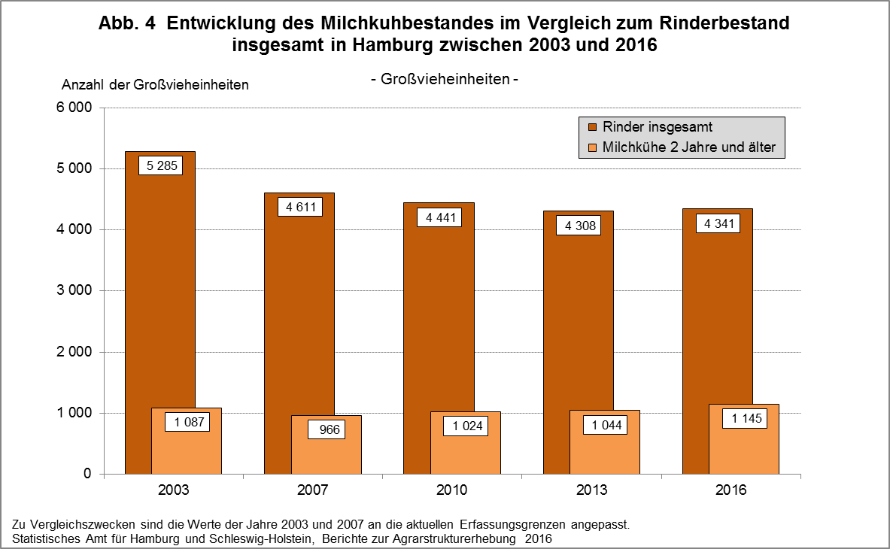

zurück zum Inhalt

Abb. 5 (S.65)
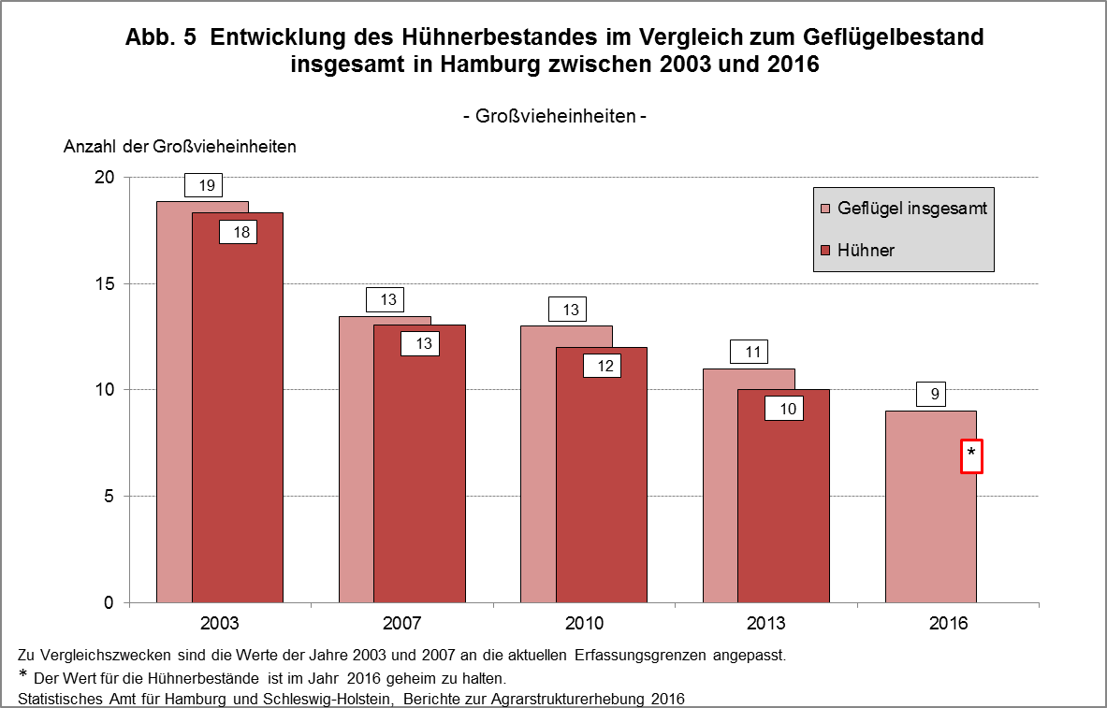

zurück zum Inhalt

